SEPIA II
Lien web page de présentation : | https://www.flotteoceanographique.fr/Nos-moyens/Navires-engins-et-equipements-mobiles/Navires-de-station/Sepia-II
 | DONNEES ACTUELLES
Photo | 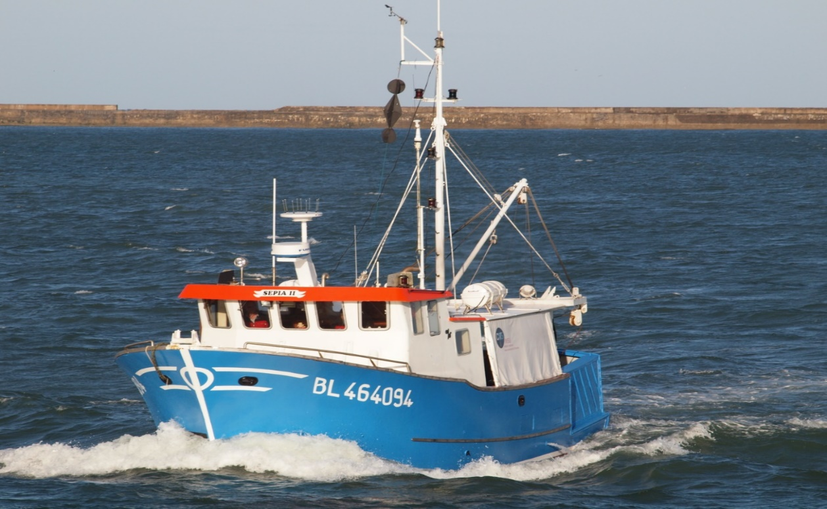
Légende photo | Le Sépia, armé en pêche côtière, opère jusqu'à 20 milles des côtes, principalement dans la zone de Boulogne et ses alentours.
Texte de présentation | Le Sépia armé en pêche côtière, opère jusqu'à 20 milles des côtes, principalement dans une zone maritime comprise entre Dieppe et la frontière belge ; il peut également réaliser des traversées vers la côte anglaise.
Missions | Il est mobilisé en soutien aux diverses activités d'observation, de recherche et d'enseignement en biologie, écologie marine, biogéochimie et bio optiques. Des mesures de courantologie sont également faites. Le navire effectue également des études d'impact de centrales nucléaires et d'industrie chimiques sur les eaux marines et les fonds marins.
Carte de la zone des opérations | 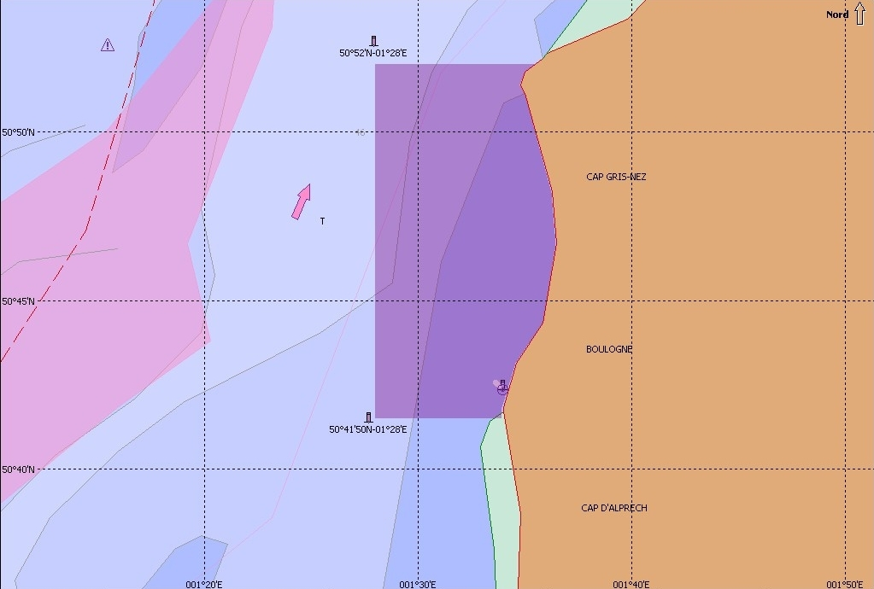
Caractéristiques
Longueur HT | 12,59 m
Largeur HT | 4,70 m
TE | 2,40 m
Jauge Brute | 24,98 TX
Déplacement | 44 T
Capacité GO | 5 m3
Consommation | 40 l/h
Effectif navigant | 3
Personnel spécial embarqué | 12 maximum
Vitesse moyenne d'exploitation | 10 nœuds
Vitesse moyenne aux essais | 10 nœuds
Autonomie | 3 jours
Ballast eau douce | 200 L
Construction année | 1981
Construction chantier | BLAMENGIN - Boulogne
Propriétaire | CNRS - INSU
Armement | Division techniques de l'INSU
Pavillon | France
Type de navire | Navire de recherche océanographique de station
Numéro immatriculation | 464094
Quartier Maritime | Boulogne
Catégorie de navigation | 3ème catégorie
Genre de navigation | Pêche côtière
Indicatif radio | FS 4536
MMSI | 227,315,060
Décision d'armement | Le navire est armé en 3ème catégorie (navigation < 20 miles d’un abri). La décision d’effectif est la suivante : équipage : 2 personnes personnel spécial : 10 personnes total : 12 personnes
Equipements et espaces scientifiques | Thermosalinomètre Seabird SBE45 - Sonde SBE38
 | Plage arrière : 15 m²
 | Laboratoire scientifique sec : 3 m²
 | Laboratoire scientifique humide : 4 m²
 | Congélateur 20 litres
Apparaux de pont | 1 treuil de pêche L : 2 x 350 m, Ø 10 mm
 | 1 treuil de carottage L : 120 m, Ø 10 mm -CMU 600kg
 | 1 treuil hydrologie L : 400 m, Ø 4.8 mm - CMU 40 kg
 | Mat de charge pour de la manutention à quai - CMU 600 kg
 | Echelle de plongeur amovible
 | 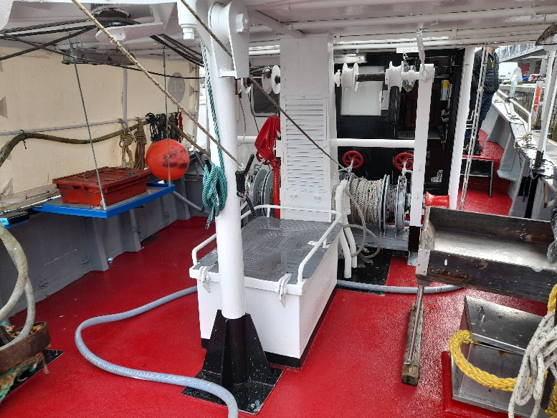
Environnement informatique et électrique | Réseau local ethernet 100MHz
 | Dès que le navire quitte le quai, l’eau de mer est caractérisée en permanence par des mesures en continu de température et salinité grâce à un thermosalinomètre. : Modèle Seabird SBE 45 - Sonde SBE 38. Les fichiers sont transmis par routeur 4G en continu pendant l'exploitation du navire. Ils sont accessibles depuis l'Internet à l'aide de clients FTP ou sur un site Web.
 | Passerelle : 6 prises 220V - 1 prise RJ45
 | Laboratoire Sec : 4 prises 220V; 2 prises 24V; 1 prise RJ45

Navigation et positionnement | Pilote automatique Simrad AP 25
 | Compas magnétique NECO
 | Radar Furuno RD 700
 | DGPS MLR FX 421 pro
 | Logiciel de navigation et cartographie Turbo 2000 Sodena
 | Sondeur Furuno FCV1150
 | 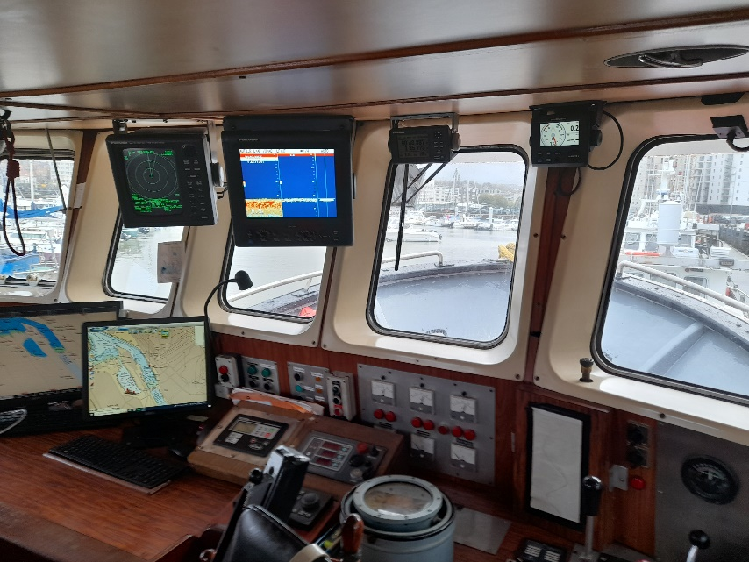
Propulsion / Auxilliaires | Moteur de propulsion diesel Baudouin 6S108SR - 220CV
 | Production électrique : SOLE DIESEL mini 33 - 33CV - 10KVA

Radio / Communication | Indicatif radio : FS 4536
 | VHF Fixe ASN SAILOR RT 6222
 | VHF portative sans ASN - icom icgm 1600E
 | EPIRB - KANNAD MARINE - SAFELINK SPORT PRO
 | AIS Classe B - AMEC CAMINO 108 (plais)
 | Radar 9 PAN Bande X - Furuno M1832

